Tema 1
Volver

 | TEMA 1
 | En esta Pantalla "Configuración Impuestos Adicionales Libro de Ventas"

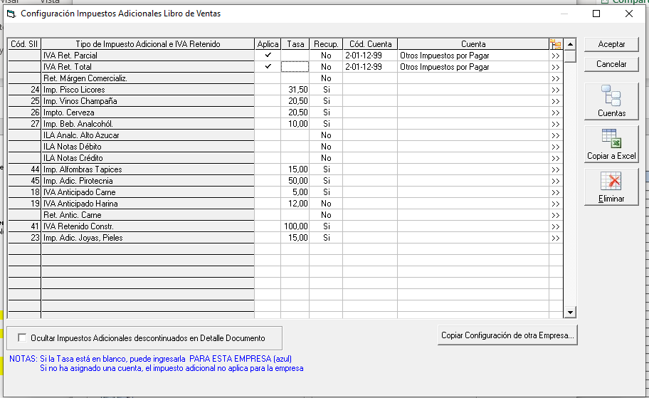

 | Se deben agregar los siguientes item:
 |  |  |  |  | Tasa
 |  | 17 | IVA Anticipado Faenamiento Carne |  | 5 | 1° | La Retención Total o Parcial aplica
 |  | 30 | IVA Retenido Parcial Legumbres |  |  |  | en los siguientes Documentos: |  | FW: Listo
 |  | 301 | IVA Retenido Total Legumbres |  | 100
 |  | 31 | IVA Retenido Total Silvestres |  | 100 |  | 45 | Factura de Compra
 |  | 32 | Iva Retenido Parcial Ganado |  |  |  | 46 | Factura de Compra Electrónica
 |  | 321 | IVA Retenido Total Ganado |  | 100 |  | 55 | Nota de Débito
 |  | 33 | IVA Retenido Parcial Madera |  |  |  | 56 | Nota de Débito Electrónica
 |  | 331 | IVA Retenido Total Madera |  | 100 |  | 60 | Nota de Crédito
 |  | 34 | IVA Retenido Parcial Trigo |  |  |  | 61 | Nota de Crédito Electrónica
 |  | 341 | IVA Retenido Total Trigo |  | 100
 |  | 36 | IVA Retenido Parcial Arroz |  |  |  | Los marcados en rojo cuando tengan asociado una Factura de Compra (45 o 46)
 |  | 361 | IVA Retenido Total Arroz |  | 100 |  | (NCE o NDE sobre Fact. de Compra)
 |  | 37 | IVA Retenido Parcial Hidrobiológicas
 |  | 371 | IVA Retenido Total Hidrobiológicas |  | 100 | 2° | El tema de la Factura de Inicio (código 60) es solo para el documento 29
 |  | 38 | IVA Retenido T | Total Chatarra | 100
 |  | 39 | IVA Retenido Total PPA |  | 100
 |  | 47 | IVA Retenido Total Cartones |  | 100
 |  | 48 | IVA Retenido Parcial Berries
 |  | 481 | IVA Retenido Total Berries |  | 100
 |  | 49 | Factura de compra sin Retención |  | 0
 |  | 60 | IVA Retenido Factura de Inicio |  | 100

 | TEMA 2
 | En esta Pantalla - Configuración Impuestos Adicionales Libro de Ventas

 |  |  |  |  |  |  |  |  | FW: Listo

 | Agregar en la columna "Cód SII"
 |  | 15 | Iva Ret. Total
 |  | 14 | Ret. Margen Comercializ
 |  | 271 | ILA Analc. Alto Azucar

 | TEMA 3

 | Me avisas dudas de este tema

 | Los que vienen con
 | "IVA Retenido Total" vienen con
 | el Código Otros Impuestos "15"
 | y Tasa Otro Impuesto "19"

 | Ejemplo de lo anterior

 | Esto sucede cuando el usuario en la página del SII
 | no identifica el tipo de retención (trigo, ganado, etc)

 | Para el caso de IVA Retenido Parcial
 | todos vienen con sus códigos respectivos
 | (hasta el momento)

 | Ocupar los archivos de ejemplos
 | que fueron bajados del SII

C1
Volver

 | CONSIDERACIONES

 |  | Cuando se cargue información con datos en las siguientes columnas
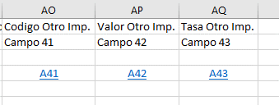
 | Archivo
 | Adecuación |  |  |  |  | este es el archivo del SII Registro de Ventas
 | Registro
 | de
 | Ventas

 |  | el sistema al llevar al "Libro de Ventas" en la columna Clasificación

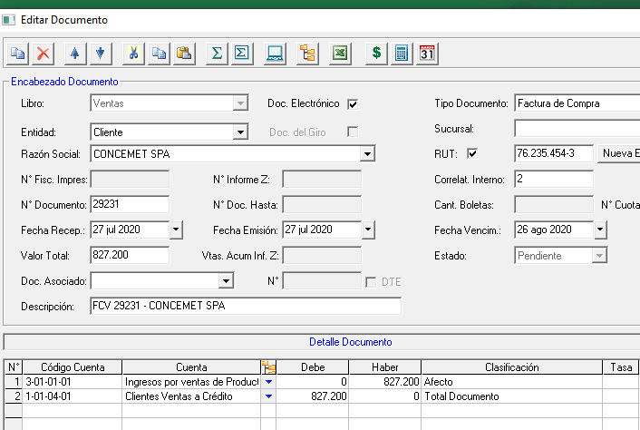

 |  | Debe discriminar si es IVA Retenido Total o Parcial
 |  | (debe hacerlo en forma automatica sin que el usuario clasifique dicho tema)
 |  | Esto significa que con el tipo de "Código Otro Impuesto" que viene en el Registro de Ventas
 |  | sistema LP Conta debe identificar si es Retención Total o Parcial en el "Detalle Documento"

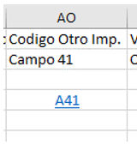
 |  |  | Cod. Otro Impuesto
 |  | PARCIAL | 30 | IVA Retenido Parcial Legumbres
 |  | TOTAL | 301 | IVA Retenido Total Legumbres
 |  | TOTAL | 31 | IVA Retenido Total Silvestres
 |  | PARCIAL | 32 | Iva Retenido Parcial Ganado
 |  | TOTAL | 321 | IVA Retenido Total Ganado
 |  | PARCIAL | 33 | IVA Retenido Parcial Madera
 |  | TOTAL | 331 | IVA Retenido Total Madera
 |  | PARCIAL | 34 | IVA Retenido Parcial Trigo
 |  | TOTAL | 341 | IVA Retenido Total Trigo
 |  | PARCIAL | 36 | IVA Retenido Parcial Arroz
 |  | TOTAL | 361 | IVA Retenido Total Arroz
 |  | PARCIAL | 37 | IVA Retenido Parcial Hidrobiológicas
 |  | TOTAL | 371 | IVA Retenido Total Hidrobiológicas
 |  | TOTAL | 38 | IVA Retenido T | Total Chatarra
 |  | TOTAL | 39 | IVA Retenido Total PPA
 |  | TOTAL | 47 | IVA Retenido Total Cartones
 |  | PARCIAL | 48 | IVA Retenido Parcial Berries
 |  | TOTAL | 481 | IVA Retenido Total Berries
 |  | TOTAL | 41 | IVA Construcción
 |  | TOTAL | 60 | IVA Retenido Factura de Inicio
 |  | TOTAL | 15 | Iva Ret. Total

 |  | Con esto evitamos que el cliente tenga que ir Factura por Factura para
 |  | hacer la clasificación

Tema 3
Volver

 | En el archivo "Ejemplo 1.csv.2 el ultimo documento

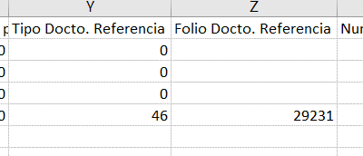

 | Tiene docto. Referencia y Folio Documento

 | Esto debe quedar registrado en el sistema LP Contabilidad
 | al momento de ver el "Detalle Documento"
 | (cuadro rojo)

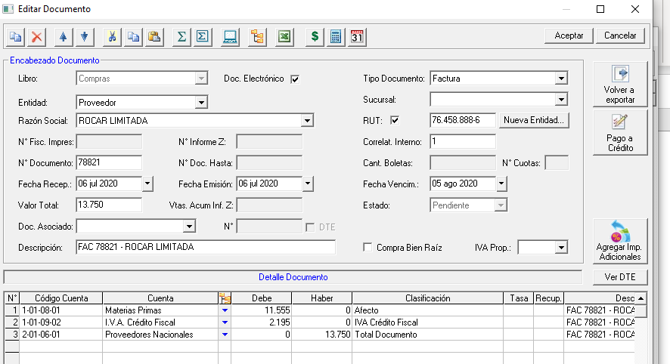

 | FW: este ejemplo está mal. El sistema permite asociar una FAV, FVE, Boleta etc a uyna nota de crédito o débito, no al revés

 | Y este ejemplo asocia una nota de crédito a una Factura

